様式
建設工事及び測量・コンサルタント等業務用
 |  |  |  |  |  |  |  |  |  |  |  |  |  |  | 年 月 日

 | 相手方登録申請書 |  |  |  |  |  |  | 新規 |  |  | 変更 |  |  | 廃止
 |  |  |  |  |  |  | ※該当する項目の□を選択（☑）してください。

 | （あて先） 岐阜市水道事業及び下水道事業管理者
 | 岐阜市上下水道事業部から受ける支払金は、下記により支払われるよう申請します。
 | また、記載内容を変更しない限り、毎年度引き続き下記の内容のとおりお支払いください。

 | 【記入箇所】
 | 太枠内を記入してください。
 | その他の細枠内は上下水道事業部で記入します。 |  |  |  |  |  |  |  |  |  |  | (申請者)
 | ※なお、この申請書は、振込口座を新規で登録する場合、登録口座に変更があった場合（廃止を含む）に提出ください。 |  |  |  |  |  |  |  |  |  |  | 住 所

 | 種別 |  |  | 業者番号 |  |  |  |  |  |  |  | 商号又は名称
 | 競争入札参加資格者 |  |  |  |  |  |  |  |  |  |  | 代表者氏名
 | 支払方法 | 口座振込払 |  |  |  |  |  |  |  |  |  | 連絡先電話番号 |  |  |  | - |  |  | -
 | 申請区分 | 新規 |  |  | 変更 |  |  | 変更箇所： 口座支店名 口座番号 口座名義

1 | 金融機関コード
 | 金融機関名 |  |  |  |  |  |  | 銀行 |  | 信用金庫 |  | 金庫 |  |  |  |  | 本店 | 本所
 |  |  |  |  |  |  |  | 農協 |  | 信用組合 |  |  |  |  |  |  | 支店 | 営業所 |  | 出張所
 | 預金種目 |  | 普通預金 |  |  | 当座預金 |  |  |  | その他 |  |  | 口 座 番 号
 | 口座名義人 | カ ナ
 |  | 漢 字

2 | 金融機関コード
前払金 | 金融機関名 |  |  |  |  |  |  | 銀行 |  | 信用金庫 |  | 金庫 |  |  |  |  | 本店 | 本所
 |  |  |  |  |  |  |  | 農協 |  | 信用組合 |  |  |  |  |  |  | 支店 | 営業所 |  | 出張所
 | 預金種目 |  | 普通預金 |  |  |  |  |  |  |  |  |  | 口 座 番 号
 | 口座名義人 | カ ナ
 |  | 漢 字

 |  |  |  |  |  |  |  |  | 債権者→上下水道事業政策課(契約係)→上下水道事業政策課(出納係)

記入例（新規)
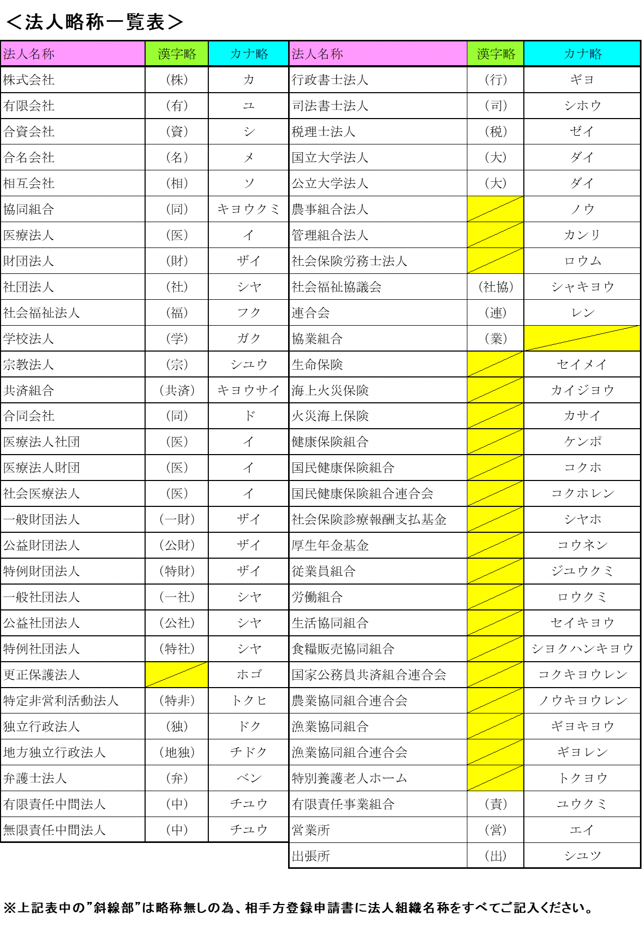
建設工事及び測量・コンサルタント等業務用
 |  |  |  |  |  |  |  |  |  |  |  |  |  |  |  |  |  | 年 月 日

 | 相手方登録申請書 |  |  |  |  |  |  | 新規 |  |  |  | 変更 |  |  |  | 廃止
 |  |  |  |  |  |  | ※該当する項目の□を選択（☑）してください。

 | （あて先） 岐阜市水道事業及び下水道事業管理者
 | 岐阜市上下水道事業部から受ける支払金は、下記により支払われるよう申請します。
 | また、記載内容を変更しない限り、毎年度引き続き下記の内容のとおりお支払いください。

 | 【記入箇所】
 | 太枠内を記入してください。
 | その他の細枠内は上下水道事業部で記入します。 |  |  |  |  |  |  |  |  |  |  |  | (申請者) |  |  | ※必ずご記入ください。
 | ※なお、この申請書は、振込口座を新規で登録する場合、登録口座に変更があった場合（廃止を含む）に提出ください。 |  |  |  |  |  |  |  |  |  |  |  | 住 所 |  |  | 岐阜県岐阜市司町４０番地１

 | 種別 |  |  | 業者番号 |  |  |  |  |  |  |  |  | 商号又は名称 |  |  | 長良川物産 株式会社 岐阜支店
 | 競争入札参加資格者 |  |  |  |  |  |  |  |  |  |  |  | 代表者氏名 |  |  | 代表取締役 織田 道三
 | 支払方法 | 口座振込払 |  |  |  |  |  |  |  |  |  |  | 連絡先電話番号 |  |  |  | 0 | 5 | 8 | - | 2 | 6 | 5 | - | 4 | 1 | 4 | 1
 | 申請区分 | 新規 |  |  | 変更 |  |  | 変更箇所： 口座支店名 口座番号 口座名義

1 | 金融機関コード |  |  | 0 | 0 | 1 |  | 1 | 0 |  | 0 | 3
 | 金融機関名 | 長良川 |  |  |  |  |  | 銀行 |  | 信用金庫 |  |  | 金庫 |  | 柳ケ瀬 |  |  |  |  |  |  | 本店 |  | 本所
 |  |  |  |  |  |  |  | 農協 |  | 信用組合 |  |  |  |  |  |  |  |  |  |  |  | 支店 |  | 営業所 |  |  |  | 出張所
 | 預金種目 |  | 普通預金 |  |  | 当座預金 |  |  |  | その他 |  |  |  | 口 座 番 号 |  |  |  |  |  | 0 | 1 |  | 2 | 3 |  | 4 |  | 5 | 6
口座名義人（カナ、漢字）は
”法人略称一覧表”を参照の上
ご記入ください。
口座番号は右詰めに
記入してください
口座番号は右詰めに
記入してください
 | 口座名義人 | カ ナ |  |  | ナガラガワブツサン（カ
 |  | 漢 字 |  |  | 長良川物産（株）

2 | 金融機関コード |  |  | 0 | 0 | 1 |  | 1 | 0 |  | 0 | 3
前払金 | 金融機関名 | 長良川 |  |  |  |  |  | 銀行 |  | 信用金庫 |  |  | 金庫 |  | 柳ケ瀬 |  |  |  |  |  |  | 本店 |  | 本所
 |  |  |  |  |  |  |  | 農協 |  | 信用組合 |  |  |  |  |  |  |  |  |  |  |  | 支店 |  | 営業所 |  |  |  | 出張所
 | 預金種目 |  | 普通預金 |  |  |  |  |  |  |  |  |  |  | 口 座 番 号 |  |  |  |  |  | 9 | 8 |  | 7 | 6 |  | 5 |  | 4 | 3
 | 口座名義人 | カ ナ |  |  | ナガラガワブツサン（カ
 |  | 漢 字 |  |  | 長良川物産（株）

必要な方のみご記入ください。
１で記載した口座と同一の口座は指定できませんのでご注意ください。

 |  |  |  |  |  |  |  |  | 債権者→上下水道事業政策課(契約係)→上下水道事業政策課(出納係)

記入例（変更）
建設工事及び測量・コンサルタント等業務用
 |  |  |  |  |  |  |  |  |  |  |  |  |  |  |  |  |  |  | 年 月 日

 | 相手方登録申請書 |  |  |  |  |  |  |  | 新規 |  |  |  | 変更 |  |  |  | 廃止
 |  |  |  |  |  |  |  | ※該当する項目の□を選択（☑）してください。

 | （あて先） 岐阜市水道事業及び下水道事業管理者
 | 岐阜市上下水道事業部から受ける支払金は、下記により支払われるよう申請します。
 | また、記載内容を変更しない限り、毎年度引き続き下記の内容のとおりお支払いください。

 | 【記入箇所】
 | 太枠内を記入してください。
 | その他の細枠内は上下水道事業部で記入します。 |  |  |  |  |  |  |  |  |  |  |  |  | (申請者) |  |  | ※必ずご記入ください。
 | ※なお、この申請書は、振込口座を新規で登録する場合、登録口座に変更があった場合（廃止を含む）に提出ください。 |  |  |  |  |  |  |  |  |  |  |  |  | 住 所 |  |  | 岐阜県岐阜市司町４０番地１

 | 種別 |  |  |  | 業者番号 |  |  |  |  |  |  |  |  | 商号又は名称 |  |  | 長良川物産 株式会社 岐阜支店
 | 競争入札参加資格者 |  |  |  |  |  |  |  |  |  |  |  |  | 代表者氏名 |  |  | 代表取締役 織田 道三
 | 支払方法 |  | 口座振込払 |  |  |  |  |  |  |  |  |  |  | 連絡先電話番号 |  |  |  | 0 | 5 | 8 | - | 2 | 6 | 5 | - | 4 | 1 | 4 | 1
 | 申請区分 |  | 新規 |  |  | 変更 |  |  | 変更箇所： 口座支店名 口座番号 口座名義

1 | 金融機関コード |  |  |  | 0 | 0 | 1 |  | 1 | 0 |  | 0 | 3
 | 金融機関名 |  | 長良川 |  |  |  |  |  | 銀行 |  | 信用金庫 |  |  | 金庫 |  | 柳ケ瀬 |  |  |  |  |  |  | 本店 |  | 本所
 |  |  |  |  |  |  |  |  | 農協 |  | 信用組合 |  |  |  |  |  |  |  |  |  |  |  | 支店 |  | 営業所 |  |  |  | 出張所
 | 預金種目 |  |  | 普通預金 |  |  | 当座預金 |  |  |  | その他 |  |  |  | 口 座 番 号 |  |  |  |  |  | 0 | 1 |  | 2 | 3 |  | 4 |  | 5 | 6
口座名義人（カナ、漢字）は
”法人略称一覧表”を参照の上
ご記入ください。
口座番号は右詰めに
記入してください
 | 口座名義人 |  | カ ナ |  |  | ナガラガワブツサン（カ
 |  |  | 漢 字 |  |  | 長良川物産（株）

2 | 金融機関コード |  |  |  | 0 | 0 | 1 |  | 1 | 0 |  | 0 | 3
前払金 | 金融機関名 |  | 長良川 |  |  |  |  |  | 銀行 |  | 信用金庫 |  |  | 金庫 |  | 柳ケ瀬 |  |  |  |  |  |  | 本店 |  | 本所
 |  |  |  |  |  |  |  |  | 農協 |  | 信用組合 |  |  |  |  |  |  |  |  |  |  |  | 支店 |  | 営業所 |  |  |  | 出張所
 | 預金種目 |  |  | 普通預金 |  |  |  |  |  |  |  |  |  |  | 口 座 番 号 |  |  |  |  |  | 9 | 8 |  | 7 | 6 |  | 5 |  | 4 | 3
 | 口座名義人 |  | カ ナ |  |  | ナガラガワブツサン（カ
 |  |  | 漢 字 |  |  | 長良川物産（株）

必要な方のみご記入ください。
１で記載した口座と同一の口座は指定できませんのでご注意ください。

 |  |  |  |  |  |  |  |  |  | 債権者→上下水道事業政策課(契約係)→上下水道事業政策課(出納係)

 |  | ※1と２については変更箇所のみご記入ください。

